10.0.1.5
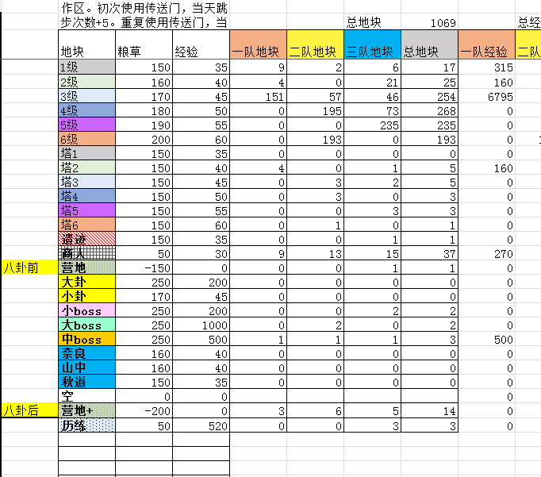
八卦路线 |  |  |  |  | 八卦前亏损 |  | 2820.4420428 | 收尾路线 |  |  |  |  |  |  |  | 全局统计
行动 |  |  | 统计 |  |  |  |  | 行动 |  |  | 统计 |  |  |  |  | 总经验 | 65335 |  | 地块 | 粮草 | 经验 | 八卦前亏损 | 总数 | 占领数 | 前期 | 收尾 | 中期
一队 | 二队 | 三队 |  | 一队 | 二队 | 三队 | 总 | 一队 | 二队 | 三队 |  | 一队 | 二队 | 三队 | 总 | 天数 | 91 |  | 1级 | 150 | 35 | 44.222109392 |  | 22 | 13 | 9 | 0 | 18
1级 | 3级 | 1级 | 跳步 | 1 | 2 | 0 | 3 | 商人 | 1级 | 1级 | 跳步 | 1 | 8 | 4 | 13 | 周数 | 14 |  | 2级 | 160 | 40 | 39.110982163 |  | 25 | 4 | 21 | 0 | 25
1级 | 3级 | 1级 | 消耗粮草 | 3940 | 4820 | 5920 | 14680 | 2级 | 1级 | 1级 | 消耗粮草 | 3096 | 584 | 432 | 4112 | 种植粮草 | 6000 |  | 3级 | 170 | 45 | 34 |  | 246 | 58 | 0 | 188 | 249
1级 | 3级 | 1级 | 获得经验 | 1540 | 1760 | 1990 | 5290 | 营地+ | 1级 | 1级 | 获得经验 | 1230 | 170 | 135 | 1535 | 总粮草 | 150800 |  | 4级 | 180 | 50 | 36 | 267 | 268 | 0 | 0 | 268 | 268
1级 | 3级 | 1级 | 步数 | 28 | 30 | 36 | 94 | 空 | 空 | 商人 | 步数 | 35 | 5 | 4 | 44 | 中期跳步 | 0 |  | 5级 | 190 | 55 | 38 | 236 | 235 | 0 | 0 | 235 | 235
1级 | 商人 | 商人 | 飞雷神 | 1 | 0 | 0 | 1 | 1级 | 1级 | 空 | 飞雷神 | 2 | 0 | 0 | 2 | 剩余粮草 | 88 |  | 6级 | 200 | 60 |  | 194 | 193 | 0 | 0 | 193 | 193
营地 | 3级 | 1级 |  |  |  |  |  | 商人 | 商人 | 空 | 性价比 | 0.39728682171 | 0.29109589041 | 0.3125 | 0.37329766537 |  |  |  | 塔1 | 150 | 35 | 44.222109392 | 3 | 0 | 0 | 0 | 0 | 0
1级 | 塔3 | 1级 |  |  |  |  |  | 空 | 空 | 空 |  |  |  |  |  |  |  |  | 塔2 | 150 | 40 | 29.110982163 | 7 | 3 | 1 | 2 | 0 | 5
3级 | 3级 | 3级 |  |  |  |  |  | 空 | 空 | 空 |  |  |  |  | 18792 |  |  |  | 塔3 | 150 | 45 | 13.999854933 | 6 | 6 | 2 | 0 | 4 | 5
3级 | 3级 | 3级 |  |  |  |  |  | 1级 | 空 | 空 |  |  |  |  | 6825 |  |  |  | 塔4 | 150 | 50 |  | 3 | 3 | 0 | 0 | 3 | 3
2级 | 3级 | 3级 |  |  |  |  |  | 商人 | 空 | 空 |  |  |  |  |  |  |  |  | 塔5 | 150 | 55 |  | 3 | 3 | 0 | 0 | 3 | 3
商人 | 小卦 | 3级 |  |  |  |  |  | 营地+ | 空 | 空 |  |  |  |  |  |  |  |  | 塔6 | 150 | 60 |  | 1 | 1 | 0 | 0 | 1 | 1
2级 | 3级 | 3级 |  |  |  |  |  | 2级 | 空 | 空 |  |  |  |  |  |  |  |  | 遗迹 | 150 | 35 | 44.222109392 |  | 0 | 0 | 0 | 0 | 0
塔2 | 3级 | 3级 |  |  |  |  |  | 2级 | 空 | 空 |  |  |  |  |  |  |  |  | 商人 | 50 | 30 | 10 | 40 | 38 | 7 | 10 | 21 | 37
2级 | 3级 | 3级 |  |  |  |  |  | 塔2 | 空 | 空 |  |  |  |  |  |  |  |  | 营地 | -150 | 0 | 10 | 2 | 1 | 1 | 0 | 0 | 1
商人 | 3级 | 3级 |  |  |  |  |  | 2级 | 空 | 空 |  |  |  |  |  |  |  |  | 大卦 | 250 | 200 |  | 0 | 0 | 0 | 0 | 0 | 0
2级 | 3级 | 小卦 |  |  |  |  |  | 商人 | 空 | 空 |  |  |  |  |  |  |  |  | 小卦 | 170 | 45 |  | 5 | 5 | 5 | 0 | 0 | 5
3级 | 商人 | 3级 |  |  |  |  |  | 2级 | 空 | 空 |  |  |  |  |  |  |  |  | 小boss | 250 | 200 |  | 2 | 2 | 0 | 0 | 2 | 2
3级 | 3级 | 3级 |  |  |  |  |  | 2级 | 空 | 空 |  |  |  |  |  |  |  |  | 大boss | 250 | 1000 |  | 2 | 2 | 0 | 0 | 2 | 2
3级 | 3级 | 3级 |  |  |  |  |  | 2级 | 空 | 空 |  |  |  |  |  |  |  |  | 中boss | 250 | 500 |  | 3 | 3 | 3 | 0 | 0 | 3
3级 | 3级 | 塔3 |  |  |  |  |  | 2级 | 空 | 空 |  |  |  |  |  |  |  |  | 奈良 | 160 | 40 | 39.110982163 | 0 | 0 | 0 | 0 | 0 | 0
3级 | 3级 | 3级 |  |  |  |  |  | 商人 | 空 | 空 |  |  |  |  |  |  |  |  | 山中 | 160 | 40 | 39.110982163 | 0 | 0 | 0 | 0 | 0 | 0
小卦 | 3级 | 3级 |  |  |  |  |  | 2级 | 空 | 空 |  |  |  |  |  |  |  |  | 秋道 | 150 | 35 | 44.222109392 | 0 | 0 | 0 | 0 | 0 | 0
空 | 小卦 | 3级 |  |  |  |  |  | 2级 | 空 | 空 |  |  |  |  |  |  |  |  | 空 | 0 | 0 | 0 | 0 | 0
空 | 3级 | 3级 |  |  |  |  |  | 2级 | 空 | 空 |  |  |  |  |  |  |  |  | 营地+ | -200 | 0 |  | 14 | 14 | 0 | 2 | 12 | 14 | 3 | 4 | 5 | 6
空 | 3级 | 1级 |  |  |  |  |  | 2级 | 空 | 空 |  |  |  |  |  |  |  |  | 历练 | 50 | 520 |  | 3 | 3 | 0 | 0 | 3 | 3 | 4 | 3 | 3 | 1
3级 | 商人 | 3级 |  |  |  |  |  | 2级 | 空 | 空 |  |  |  |  |  |  |  |  |  |  |  |  |  |  |  |  |  |  | 2
商人 | 空 | 3级 |  |  |  |  |  | 商人 | 空 | 空
3级 | 3级 | 小卦 |  |  |  |  |  | 2级 | 空 | 空 |  |  |  |  |  |  |  |  |  |  |  |  |  | 1073 |  |  |  | 1072
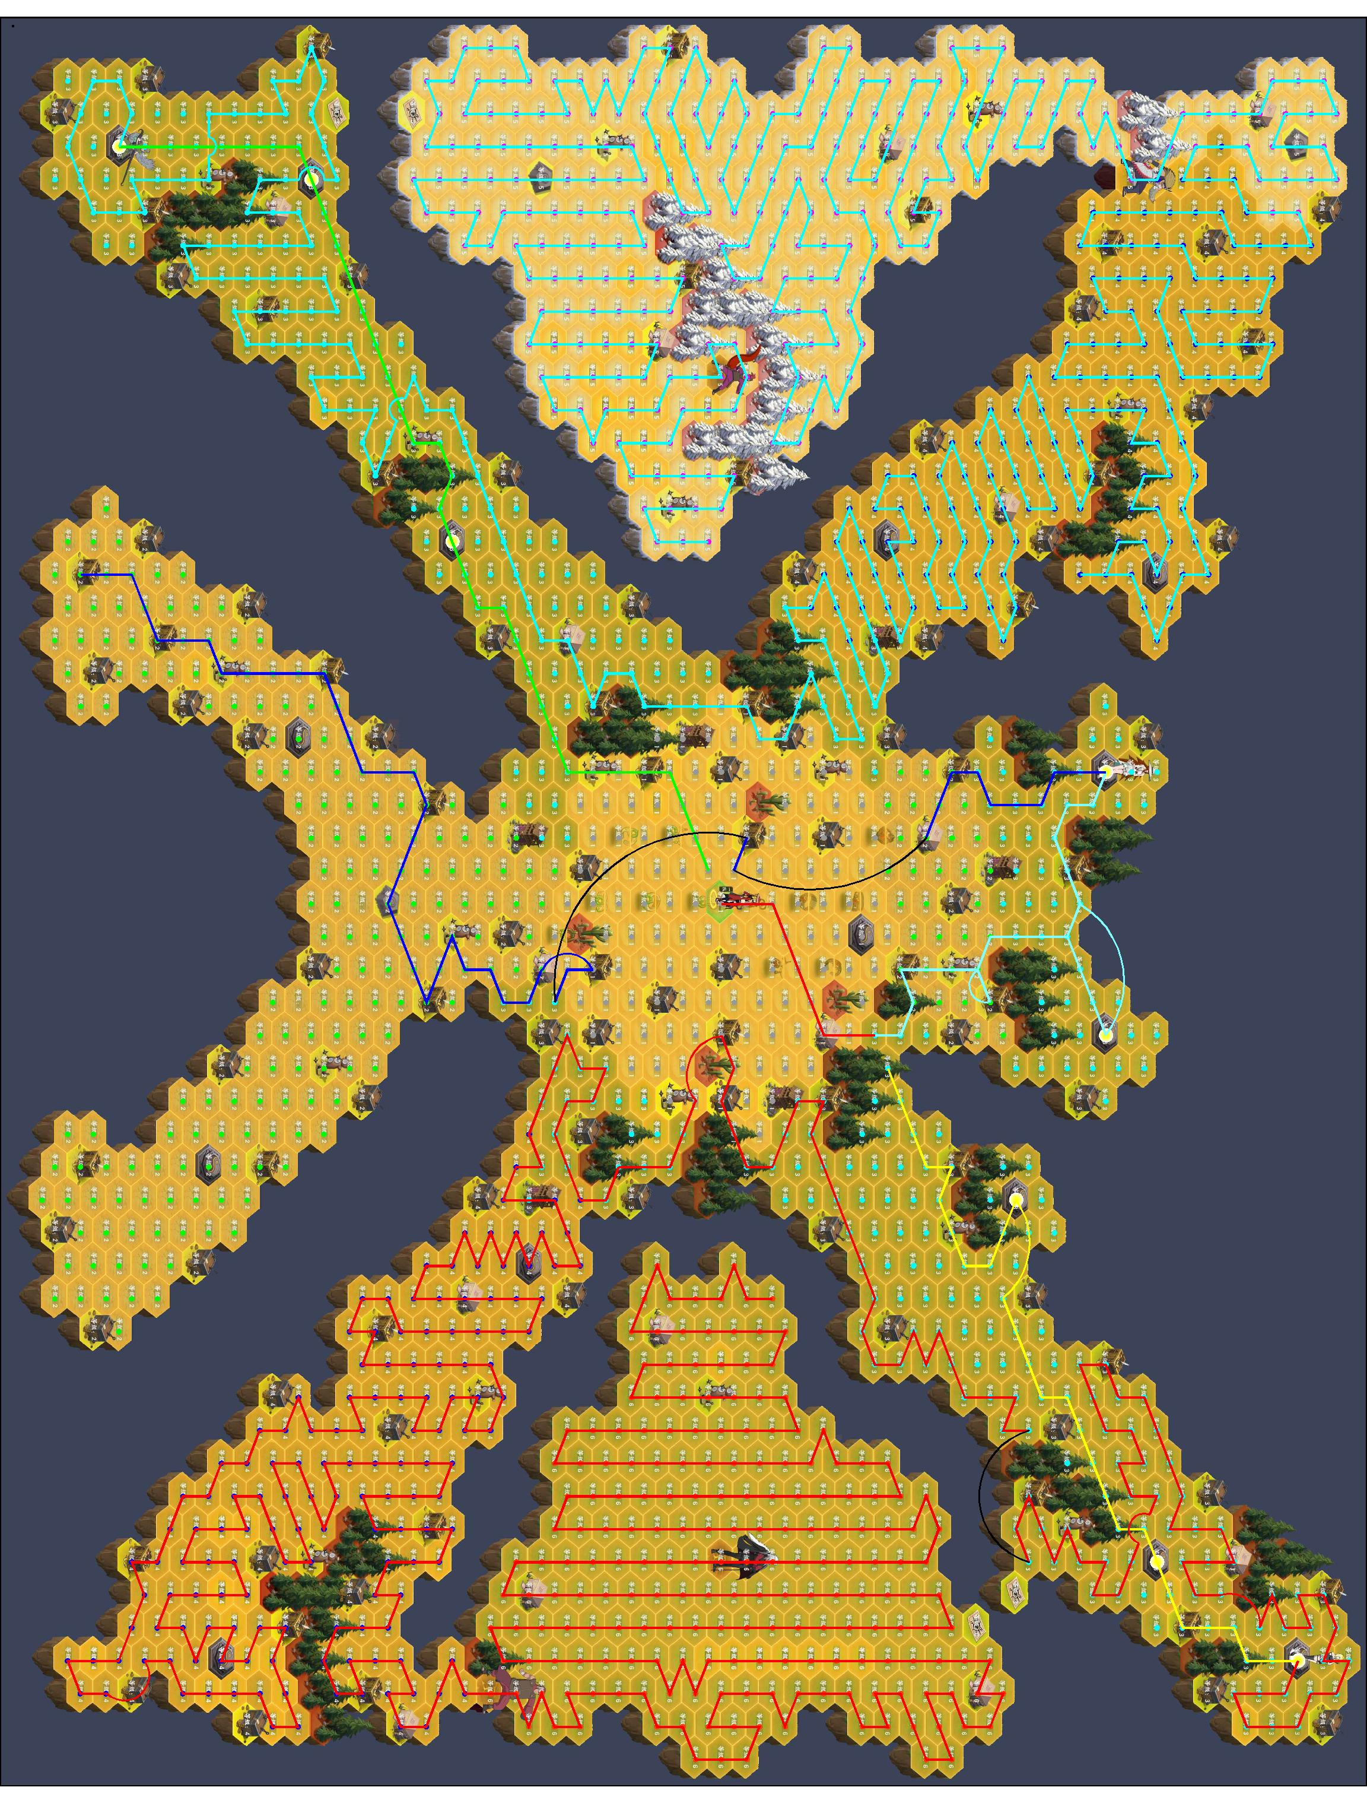
3级 | 3级 | 3级 |  |  |  |  |  | 2级 | 空 | 空 |  |  |  |  |  | 使用说明 | 1 | 绿色格子需要手动填写
3级 | 3级 | 3级 |  |  |  |  |  | 2级 | 空 | 空 |  |  |  |  |  |  | 2 | 在R列填写赛季基本信息
中boss | 中boss | 3级 |  |  |  |  |  | 塔2 | 空 | 空 |  |  |  |  |  |  | 3 | 统计重要地块个数，填入X列
空 | 空 | 3级 |  |  |  |  |  | 2级 | 空 | 空 |  |  |  |  |  |  | 4 | 规划八卦以及收尾路线，填入ABC，FGH列，填写跳步和传送次数
空 | 空 | 3级 |  |  |  |  |  | 2级 | 空 | 空 |  |  |  |  |  |  |  | note：八卦路线为拿满八卦之前的路线，收尾路线原则上不包括任何三级地
空 | 空 | 3级 |  |  |  |  |  | 商人 | 空 | 空 |  |  |  |  |  |  | 5 | 统计确定需要占领的各种地块个数，填入Y列
空 | 空 | 3级 |  |  |  |  |  | 2级 | 空 | 空 |  |  |  |  |  |  | 6 | 根据剩余粮草，调整占领的三级地个数，直至粮草小于136
空 | 空 | 中boss |  |  |  |  |  | 2级 | 空 | 空 |  |  |  |  |  |  | 7 | 对路线进行最终微调
空 | 空 | 空 |  |  |  |  |  | 2级 | 空 | 空
空 | 空 | 空 |  |  |  |  |  | 商人 | 空 | 空
空 | 空 | 空 |  |  |  |  |  | 空 | 空 | 空
空 | 空 | 空 |  |  |  |  |  | 空 | 空 | 空
空 | 空 | 空 |  |  |  |  |  | 空 | 空 | 空
空 | 空 | 空 |  |  |  |  |  | 空 | 空 | 空
空 | 空 | 空 |  |  |  |  |  | 空 | 空 | 空
空 | 空 | 空 |  |  |  |  |  | 空 | 空 | 空
空 | 空 | 空 |  |  |  |  |  | 空 | 空 | 空
空 | 空 | 空 |  |  |  |  |  | 空 | 空 | 空
空 | 空 | 空 |  |  |  |  |  | 空 | 空 | 空
空 | 空 | 空 |  |  |  |  |  | 空 | 空 | 空
空 | 空 | 空 |  |  |  |  |  | 空 | 空 | 空
空 | 空 | 空 |  |  |  |  |  | 空 | 空 | 空
空 | 空 | 空 |  |  |  |  |  | 空 | 空 | 空
空 | 空 | 空 |  |  |  |  |  | 空 | 空 | 空
空 | 空 | 空 |  |  |  |  |  | 空 | 空 | 空
空 | 空 | 空 |  |  |  |  |  | 空 | 空 | 空
空 | 空 | 空 |  |  |  |  |  | 空 | 空 | 空
空 | 空 | 空 |  |  |  |  |  | 空 | 空 | 空
空 | 空 | 空 |  |  |  |  |  | 空 | 空 | 空
空 | 空 | 空 |  |  |  |  |  | 空 | 空 | 空
空 | 空 | 空 |  |  |  |  |  | 空 | 空 | 空
空 | 空 | 空 |  |  |  |  |  | 空 | 空 | 空
空 | 空 | 空 |  |  |  |  |  | 空 | 空 | 空
空 | 空 | 空 |  |  |  |  |  | 空 | 空 | 空
空 | 空 | 空 |  |  |  |  |  | 空 | 空 | 空
空 | 空 | 空 |  |  |  |  |  | 空 | 空 | 空
空 | 空 | 空 |  |  |  |  |  | 空 | 空 | 空
空 | 空 | 空 |  |  |  |  |  | 空 | 空 | 空
空 | 空 | 空 |  |  |  |  |  | 空 | 空 | 空
空 | 空 | 空 |  |  |  |  |  | 空 | 空 | 空
空 | 空 | 空 |  |  |  |  |  | 空 | 空 | 空
空 | 空 | 空 |  |  |  |  |  | 空 | 空 | 空
空 | 空 | 空 |  |  |  |  |  | 空 | 空 | 空
空 | 空 | 空 |  |  |  |  |  | 空 | 空 | 空
空 | 空 | 空 |  |  |  |  |  | 空 | 空 | 空
空 | 空 | 空 |  |  |  |  |  | 空 | 空 | 空
空 | 空 | 空 |  |  |  |  |  | 空 | 空 | 空
空 | 空 | 空 |  |  |  |  |  | 空 | 空 | 空
空 | 空 | 空 |  |  |  |  |  | 空 | 空 | 空
空 | 空 | 空 |  |  |  |  |  | 空 | 空 | 空
空 | 空 | 空 |  |  |  |  |  | 空 | 空 | 空
空 | 空 | 空 |  |  |  |  |  | 空 | 空 | 空
空 | 空 | 空 |  |  |  |  |  | 空 | 空 | 空
空 | 空 | 空 |  |  |  |  |  | 空 | 空 | 空
空 | 空 | 空 |  |  |  |  |  | 空 | 空 | 空
空 | 空 | 空 |  |  |  |  |  | 空 | 空 | 空
空 | 空 | 空 |  |  |  |  |  | 空 | 空 | 空
空 | 空 | 空 |  |  |  |  |  | 空 | 空 | 空
空 | 空 | 空 |  |  |  |  |  | 空 | 空 | 空
空 | 空 | 空 |  |  |  |  |  | 空 | 空 | 空
空 | 空 | 空 |  |  |  |  |  | 空 | 空 | 空
空 | 空 | 空 |  |  |  |  |  | 空 | 空 | 空
空 | 空 | 空 |  |  |  |  |  | 空 | 空 | 空
空 | 空 | 空 |  |  |  |  |  | 空 | 空 | 空
空 | 空 | 空 |  |  |  |  |  | 空 | 空 | 空
空 | 空 | 空 |  |  |  |  |  | 空 | 空 | 空
空 | 空 | 空 |  |  |  |  |  | 空 | 空 | 空
空 | 空 | 空 |  |  |  |  |  | 空 | 空 | 空
空 | 空 | 空 |  |  |  |  |  | 空 | 空 | 空

10.0.1.11
八卦路线 |  |  |  |  | 八卦前亏损 |  | 2820.4420428 | 收尾路线 |  |  |  |  |  |  |  | 全局统计
行动 |  |  | 统计 |  |  |  |  | 行动 |  |  | 统计 |  |  |  |  | 总经验 | 66370 |  | 地块 | 粮草 | 经验 | 八卦前亏损 | 总数 | 占领数 | 前期 | 收尾 | 中期
一队 | 二队 | 三队 |  | 一队 | 二队 | 三队 | 总 | 一队 | 二队 | 三队 |  | 一队 | 二队 | 三队 | 总 | 天数 | 91 |  | 1级 | 150 | 35 | 44.222109392 |  | 20 | 13 | 7 | 0 | 18
1级 | 3级 | 1级 | 跳步 | 1 | 2 | 0 | 3 | 商人 | 1级 | 1级 | 跳步 | 0 | 5 | 4 | 9 | 周数 | 14 |  | 2级 | 160 | 40 | 39.110982163 |  | 27 | 4 | 23 | 0 | 25
1级 | 3级 | 1级 | 消耗粮草 | 3940 | 4820 | 5920 | 14680 | 2级 | 1级 | 商人 | 消耗粮草 | 384 | 680 | 3272 | 4336 | 种植粮草 | 6000 |  | 3级 | 170 | 45 | 34 |  | 246 | 58 | 0 | 188 | 249
1级 | 3级 | 1级 | 获得经验 | 1540 | 1760 | 1990 | 5290 | 营地+ | 1级 | 空 | 获得经验 | 190 | 205 | 1225 | 1620 | 总粮草 | 150800 |  | 4级 | 180 | 50 | 36 | 268 | 267 | 0 | 0 | 267 | 268
1级 | 3级 | 1级 | 步数 | 28 | 30 | 36 | 94 | 空 | 商人 | 1级 | 步数 | 6 | 6 | 34 | 46 | 中期跳步 | 0 |  | 5级 | 190 | 55 | 38 | 236 | 235 | 0 | 0 | 235 | 235
1级 | 商人 | 商人 | 飞雷神 | 1 | 0 | 0 | 1 | 2级 | 1级 | 商人 | 飞雷神 | 0 | 0 | 2 | 2 | 剩余粮草 | 8 |  | 6级 | 200 | 60 |  | 194 | 193 | 0 | 0 | 193 | 193
营地 | 3级 | 1级 |  |  |  |  |  | 2级 | 空 | 营地+ | 性价比 | 0.49479166667 | 0.30147058824 | 0.37438875306 | 0.37361623616 |  |  |  | 塔1 | 150 | 35 | 44.222109392 | 3 | 0 | 0 | 0 | 0 | 0
1级 | 塔3 | 1级 |  |  |  |  |  | 空 | 遗迹 | 2级 |  |  |  |  |  |  |  |  | 塔2 | 150 | 40 | 29.110982163 | 7 | 4 | 1 | 3 | 0 | 5
3级 | 3级 | 3级 |  |  |  |  |  | 塔2 | 空 | 2级 |  |  |  |  | 19016 |  |  |  | 塔3 | 150 | 45 | 13.999854933 | 6 | 6 | 2 | 0 | 4 | 5
3级 | 3级 | 3级 |  |  |  |  |  | 空 | 空 | 塔2 |  |  |  |  | 6910 |  |  |  | 塔4 | 150 | 50 |  | 3 | 3 | 0 | 0 | 3 | 3
2级 | 3级 | 3级 |  |  |  |  |  | 空 | 空 | 2级 |  |  |  |  |  |  |  |  | 塔5 | 150 | 55 |  | 3 | 3 | 0 | 0 | 3 | 3
商人 | 小卦 | 3级 |  |  |  |  |  | 空 | 空 | 商人 |  |  |  |  |  |  |  |  | 塔6 | 150 | 60 |  | 1 | 1 | 0 | 0 | 1 | 1
2级 | 3级 | 3级 |  |  |  |  |  | 空 | 空 | 2级 |  |  |  |  |  |  |  |  | 遗迹 | 150 | 35 | 44.222109392 |  | 1 | 0 | 1 | 0 | 0
塔2 | 3级 | 3级 |  |  |  |  |  | 空 | 空 | 2级 |  |  |  |  |  |  |  |  | 商人 | 50 | 30 | 10 | 40 | 38 | 7 | 10 | 21 | 37
2级 | 3级 | 3级 |  |  |  |  |  | 空 | 空 | 2级 |  |  |  |  |  |  |  |  | 营地 | -150 | 0 | 10 | 2 | 1 | 1 | 0 | 0 | 1
商人 | 3级 | 3级 |  |  |  |  |  | 空 | 空 | 2级 |  |  |  |  |  |  |  |  | 大卦 | 250 | 500 |  | 3 | 3 | 3 | 0 | 0 | 0
2级 | 3级 | 小卦 |  |  |  |  |  | 空 | 空 | 商人 |  |  |  |  |  |  |  |  | 小卦 | 170 | 45 |  | 5 | 5 | 5 | 0 | 0 | 5
3级 | 商人 | 3级 |  |  |  |  |  | 空 | 空 | 2级 |  |  |  |  |  |  |  |  | 小boss | 250 | 200 |  | 0 | 0 | 0 | 0 | 0 | 2
3级 | 3级 | 3级 |  |  |  |  |  | 空 | 空 | 2级 |  |  |  |  |  |  |  |  | 大boss | 250 | 1000 |  | 2 | 2 | 0 | 0 | 2 | 2
3级 | 3级 | 3级 |  |  |  |  |  | 空 | 空 | 2级 |  |  |  |  |  |  |  |  | 中boss | 250 | 700 |  | 2 | 2 | 0 | 0 | 2 | 3
3级 | 3级 | 塔3 |  |  |  |  |  | 空 | 空 | 2级 |  |  |  |  |  |  |  |  | 奈良 | 160 | 40 | 39.110982163 | 0 | 0 | 0 | 0 | 0 | 0
3级 | 3级 | 3级 |  |  |  |  |  | 空 | 空 | 2级 |  |  |  |  |  |  |  |  | 山中 | 160 | 40 | 39.110982163 | 0 | 0 | 0 | 0 | 0 | 0
小卦 | 3级 | 3级 |  |  |  |  |  | 空 | 空 | 商人 |  |  |  |  |  |  |  |  | 秋道 | 150 | 35 | 44.222109392 | 0 | 0 | 0 | 0 | 0 | 0
空 | 小卦 | 3级 |  |  |  |  |  | 空 | 空 | 2级 |  |  |  |  |  |  |  |  | 空 | 0 | 0 | 0 | 0 | 0
空 | 3级 | 3级 |  |  |  |  |  | 空 | 空 | 2级 |  |  |  |  |  |  |  |  | 营地+ | -200 | 0 |  | 14 | 14 | 0 | 2 | 12 | 14 | 3 | 4 | 5 | 6
空 | 商人 | 1级 |  |  |  |  |  | 空 | 空 | 2级 |  |  |  |  |  |  |  |  | 历练 | 50 | 520 |  | 3 | 3 | 0 | 0 | 3 | 3 | 4 | 3 | 3 | 1
3级 | 3级 | 3级 |  |  |  |  |  | 空 | 空 | 塔2 |  |  |  |  |  |  |  |  |  |  |  |  |  |  |  |  |  |  | 2
商人 | 3级 | 3级 |  |  |  |  |  | 空 | 空 | 2级
3级 | 3级 | 小卦 |  |  |  |  |  | 空 | 空 | 2级 |  |  |  |  |  |  |  |  |  |  |  |  |  | 1074 |  |  |  | 1072
3级 | 3级 | 3级 |  |  |  |  |  | 空 | 空 | 商人 |  |  |  |  |  | 使用说明 | 1 | 绿色格子需要手动填写
3级 | 大卦 | 3级 |  |  |  |  |  | 空 | 空 | 2级 |  |  |  |  |  |  | 2 | 在R列填写赛季基本信息
大卦 | 空 | 3级 |  |  |  |  |  | 空 | 空 | 2级 |  |  |  |  |  |  | 3 | 统计重要地块个数，填入X列
空 | 空 | 3级 |  |  |  |  |  | 空 | 空 | 2级 |  |  |  |  |  |  | 4 | 规划八卦以及收尾路线，填入ABC，FGH列，填写跳步和传送次数
空 | 空 | 3级 |  |  |  |  |  | 空 | 空 | 商人 |  |  |  |  |  |  |  | note：八卦路线为拿满八卦之前的路线，收尾路线原则上不包括任何三级地
空 | 空 | 3级 |  |  |  |  |  | 空 | 空 | 空 |  |  |  |  |  |  | 5 | 统计确定需要占领的各种地块个数，填入Y列
空 | 空 | 3级 |  |  |  |  |  | 空 | 空 | 1级 |  |  |  |  |  |  | 6 | 根据剩余粮草，调整占领的三级地个数，直至粮草小于136
空 | 空 | 大卦 |  |  |  |  |  | 空 | 空 | 商人 |  |  |  |  |  |  | 7 | 对路线进行最终微调
空 | 空 | 空 |  |  |  |  |  | 空 | 空 | 空
空 | 空 | 空 |  |  |  |  |  | 空 | 空 | 空
空 | 空 | 空 |  |  |  |  |  | 空 | 空 | 空
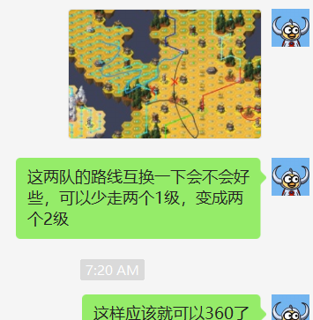
空 | 空 | 空 |  |  |  |  |  | 空 | 空 | 空
空 | 空 | 空 |  |  |  |  |  | 空 | 空 | 空
空 | 空 | 空 |  |  |  |  |  | 空 | 空 | 空
空 | 空 | 空 |  |  |  |  |  | 空 | 空 | 空
空 | 空 | 空 |  |  |  |  |  | 空 | 空 | 空
空 | 空 | 空 |  |  |  |  |  | 空 | 空 | 空
空 | 空 | 空 |  |  |  |  |  | 空 | 空 | 空
空 | 空 | 空 |  |  |  |  |  | 空 | 空 | 空
空 | 空 | 空 |  |  |  |  |  | 空 | 空 | 空
空 | 空 | 空 |  |  |  |  |  | 空 | 空 | 空
空 | 空 | 空 |  |  |  |  |  | 空 | 空 | 空
空 | 空 | 空 |  |  |  |  |  | 空 | 空 | 空
空 | 空 | 空 |  |  |  |  |  | 空 | 空 | 空
空 | 空 | 空 |  |  |  |  |  | 空 | 空 | 空
空 | 空 | 空 |  |  |  |  |  | 空 | 空 | 空
空 | 空 | 空 |  |  |  |  |  | 空 | 空 | 空
空 | 空 | 空 |  |  |  |  |  | 空 | 空 | 空
空 | 空 | 空 |  |  |  |  |  | 空 | 空 | 空
空 | 空 | 空 |  |  |  |  |  | 空 | 空 | 空
空 | 空 | 空 |  |  |  |  |  | 空 | 空 | 空
空 | 空 | 空 |  |  |  |  |  | 空 | 空 | 空
空 | 空 | 空 |  |  |  |  |  | 空 | 空 | 空
空 | 空 | 空 |  |  |  |  |  | 空 | 空 | 空
空 | 空 | 空 |  |  |  |  |  | 空 | 空 | 空
空 | 空 | 空 |  |  |  |  |  | 空 | 空 | 空
空 | 空 | 空 |  |  |  |  |  | 空 | 空 | 空
空 | 空 | 空 |  |  |  |  |  | 空 | 空 | 空
空 | 空 | 空 |  |  |  |  |  | 空 | 空 | 空
空 | 空 | 空 |  |  |  |  |  | 空 | 空 | 空
空 | 空 | 空 |  |  |  |  |  | 空 | 空 | 空
空 | 空 | 空 |  |  |  |  |  | 空 | 空 | 空
空 | 空 | 空 |  |  |  |  |  | 空 | 空 | 空
空 | 空 | 空 |  |  |  |  |  | 空 | 空 | 空
空 | 空 | 空 |  |  |  |  |  | 空 | 空 | 空
空 | 空 | 空 |  |  |  |  |  | 空 | 空 | 空
空 | 空 | 空 |  |  |  |  |  | 空 | 空 | 空
空 | 空 | 空 |  |  |  |  |  | 空 | 空 | 空
空 | 空 | 空 |  |  |  |  |  | 空 | 空 | 空
空 | 空 | 空 |  |  |  |  |  | 空 | 空 | 空
空 | 空 | 空 |  |  |  |  |  | 空 | 空 | 空
空 | 空 | 空 |  |  |  |  |  | 空 | 空 | 空
空 | 空 | 空 |  |  |  |  |  | 空 | 空 | 空
空 | 空 | 空 |  |  |  |  |  | 空 | 空 | 空
空 | 空 | 空 |  |  |  |  |  | 空 | 空 | 空
空 | 空 | 空 |  |  |  |  |  | 空 | 空 | 空
空 | 空 | 空 |  |  |  |  |  | 空 | 空 | 空
空 | 空 | 空 |  |  |  |  |  | 空 | 空 | 空
空 | 空 | 空 |  |  |  |  |  | 空 | 空 | 空
空 | 空 | 空 |  |  |  |  |  | 空 | 空 | 空
空 | 空 | 空 |  |  |  |  |  | 空 | 空 | 空
空 | 空 | 空 |  |  |  |  |  | 空 | 空 | 空
空 | 空 | 空 |  |  |  |  |  | 空 | 空 | 空
空 | 空 | 空 |  |  |  |  |  | 空 | 空 | 空
空 | 空 | 空 |  |  |  |  |  | 空 | 空 | 空
空 | 空 | 空 |  |  |  |  |  | 空 | 空 | 空
空 | 空 | 空 |  |  |  |  |  | 空 | 空 | 空
空 | 空 | 空 |  |  |  |  |  | 空 | 空 | 空
空 | 空 | 空 |  |  |  |  |  | 空 | 空 | 空

10.0.1.7
八卦路线 |  |  |  |  | 八卦前亏损 |  | 2820.4420428 | 收尾路线 |  |  |  |  |  |  |  | 全局统计
行动 |  |  | 统计 |  |  |  |  | 行动 |  |  | 统计 |  |  |  |  | 总经验 | 65355 |  | 地块 | 粮草 | 经验 | 八卦前亏损 | 总数 | 占领数 | 前期 | 收尾 | 中期
一队 | 二队 | 三队 |  | 一队 | 二队 | 三队 | 总 | 一队 | 二队 | 三队 |  | 一队 | 二队 | 三队 | 总 | 天数 | 91 |  | 1级 | 150 | 35 | 44.222109392 |  | 21 | 13 | 8 | 0 | 18
1级 | 3级 | 1级 | 跳步 | 1 | 2 | 0 | 3 | 商人 | 1级 | 1级 | 跳步 | 1 | 8 | 4 | 13 | 周数 | 14 |  | 2级 | 160 | 40 | 39.110982163 |  | 38 | 4 | 34 | 0 | 25
1级 | 3级 | 1级 | 消耗粮草 | 3940 | 4820 | 5920 | 14680 | 2级 | 1级 | 1级 | 消耗粮草 | 2976 | 2288 | 432 | 5696 | 种植粮草 | 6000 |  | 3级 | 170 | 45 | 34 |  | 235 | 58 | 0 | 177 | 249
1级 | 3级 | 1级 | 获得经验 | 1540 | 1760 | 1990 | 5290 | 营地+ | 1级 | 1级 | 获得经验 | 1190 | 725 | 135 | 2050 | 总粮草 | 150800 |  | 4级 | 180 | 50 | 36 | 267 | 268 | 0 | 0 | 268 | 268
1级 | 3级 | 1级 | 步数 | 28 | 30 | 36 | 94 | 空 | 空 | 商人 | 步数 | 34 | 19 | 4 | 57 | 中期跳步 | 0 |  | 5级 | 190 | 55 | 38 | 236 | 235 | 0 | 0 | 235 | 235
1级 | 商人 | 商人 | 飞雷神 | 1 | 0 | 0 | 1 | 1级 | 2级 | 空 | 飞雷神 | 2 | 0 | 0 | 2 | 剩余粮草 | 0 |  | 6级 | 200 | 60 |  | 194 | 193 | 0 | 0 | 193 | 193
营地 | 3级 | 1级 |  |  |  |  |  | 商人 | 2级 | 空 | 性价比 | 0.3998655914 | 0.31687062937 | 0.3125 | 0.35990168539 |  |  |  | 塔1 | 150 | 35 | 44.222109392 | 3 | 0 | 0 | 0 | 0 | 0
1级 | 塔3 | 1级 |  |  |  |  |  | 空 | 2级 | 空 |  |  |  |  |  |  |  |  | 塔2 | 150 | 40 | 29.110982163 | 7 | 3 | 1 | 2 | 0 | 5
3级 | 3级 | 3级 |  |  |  |  |  | 空 | 2级 | 空 |  |  |  |  | 20376 |  |  |  | 塔3 | 150 | 45 | 13.999854933 | 6 | 6 | 2 | 0 | 4 | 5
3级 | 3级 | 3级 |  |  |  |  |  | 1级 | 塔2 | 空 |  |  |  |  | 7340 |  |  |  | 塔4 | 150 | 50 |  | 3 | 3 | 0 | 0 | 3 | 3
2级 | 3级 | 3级 |  |  |  |  |  | 商人 | 2级 | 空 |  |  |  |  |  |  |  |  | 塔5 | 150 | 55 |  | 3 | 3 | 0 | 0 | 3 | 3
商人 | 小卦 | 3级 |  |  |  |  |  | 营地+ | 2级 | 空 |  |  |  |  |  |  |  |  | 塔6 | 150 | 60 |  | 1 | 1 | 0 | 0 | 1 | 1
2级 | 3级 | 3级 |  |  |  |  |  | 2级 | 2级 | 空 |  |  |  |  |  |  |  |  | 遗迹 | 150 | 35 | 44.222109392 |  | 0 | 0 | 0 | 0 | 0
塔2 | 3级 | 3级 |  |  |  |  |  | 2级 | 商人 | 空 |  |  |  |  |  |  |  |  | 商人 | 50 | 30 | 10 | 40 | 39 | 7 | 11 | 21 | 37
2级 | 3级 | 3级 |  |  |  |  |  | 空 | 2级 | 空 |  |  |  |  |  |  |  |  | 营地 | -150 | 0 | 10 | 2 | 1 | 1 | 0 | 0 | 1
商人 | 3级 | 3级 |  |  |  |  |  | 2级 | 2级 | 空 |  |  |  |  |  |  |  |  | 大卦 | 250 | 200 |  | 0 | 0 | 0 | 0 | 0 | 0
2级 | 3级 | 小卦 |  |  |  |  |  | 商人 | 2级 | 空 |  |  |  |  |  |  |  |  | 小卦 | 170 | 45 |  | 5 | 5 | 5 | 0 | 0 | 5
3级 | 商人 | 3级 |  |  |  |  |  | 2级 | 2级 | 空 |  |  |  |  |  |  |  |  | 小boss | 250 | 200 |  | 2 | 2 | 0 | 0 | 2 | 2
3级 | 3级 | 3级 |  |  |  |  |  | 2级 | 2级 | 空 |  |  |  |  |  |  |  |  | 大boss | 250 | 1000 |  | 2 | 2 | 0 | 0 | 2 | 2
3级 | 3级 | 3级 |  |  |  |  |  | 2级 | 2级 | 空 |  |  |  |  |  |  |  |  | 中boss | 250 | 500 |  | 3 | 3 | 3 | 0 | 0 | 3
3级 | 3级 | 塔3 |  |  |  |  |  | 2级 | 商人 | 空 |  |  |  |  |  |  |  |  | 奈良 | 160 | 40 | 39.110982163 | 0 | 0 | 0 | 0 | 0 | 0
3级 | 3级 | 3级 |  |  |  |  |  | 商人 | 空 | 空 |  |  |  |  |  |  |  |  | 山中 | 160 | 40 | 39.110982163 | 0 | 0 | 0 | 0 | 0 | 0
小卦 | 3级 | 3级 |  |  |  |  |  | 2级 | 空 | 空 |  |  |  |  |  |  |  |  | 秋道 | 150 | 35 | 44.222109392 | 0 | 0 | 0 | 0 | 0 | 0
空 | 小卦 | 3级 |  |  |  |  |  | 2级 | 空 | 空 |  |  |  |  |  |  |  |  | 空 | 0 | 0 | 0 | 0 | 0
空 | 3级 | 3级 |  |  |  |  |  | 2级 | 空 | 空 |  |  |  |  |  |  |  |  | 营地+ | -200 | 0 |  | 14 | 14 | 0 | 2 | 12 | 14 | 3 | 4 | 5 | 6
空 | 3级 | 1级 |  |  |  |  |  | 2级 | 空 | 空 |  |  |  |  |  |  |  |  | 历练 | 50 | 520 |  | 3 | 3 | 0 | 0 | 3 | 3 | 4 | 3 | 3 | 1
3级 | 商人 | 3级 |  |  |  |  |  | 2级 | 空 | 空 |  |  |  |  |  |  |  |  |  |  |  |  |  |  |  |  |  |  | 2
商人 | 空 | 3级 |  |  |  |  |  | 商人 | 空 | 空
3级 | 3级 | 小卦 |  |  |  |  |  | 2级 | 空 | 空 |  |  |  |  |  |  |  |  |  |  |  |  |  | 1075 |  |  |  | 1072
3级 | 3级 | 3级 |  |  |  |  |  | 2级 | 空 | 空 |  |  |  |  |  | 使用说明 | 1 | 绿色格子需要手动填写
3级 | 3级 | 3级 |  |  |  |  |  | 2级 | 空 | 空 |  |  |  |  |  |  | 2 | 在R列填写赛季基本信息
中boss | 中boss | 3级 |  |  |  |  |  | 塔2 | 空 | 空 |  |  |  |  |  |  | 3 | 统计重要地块个数，填入X列
空 | 空 | 3级 |  |  |  |  |  | 2级 | 空 | 空 |  |  |  |  |  |  | 4 | 规划八卦以及收尾路线，填入ABC，FGH列，填写跳步和传送次数
空 | 空 | 3级 |  |  |  |  |  | 2级 | 空 | 空 |  |  |  |  |  |  |  | note：八卦路线为拿满八卦之前的路线，收尾路线原则上不包括任何三级地
空 | 空 | 3级 |  |  |  |  |  | 商人 | 空 | 空 |  |  |  |  |  |  | 5 | 统计确定需要占领的各种地块个数，填入Y列
空 | 空 | 3级 |  |  |  |  |  | 2级 | 空 | 空 |  |  |  |  |  |  | 6 | 根据剩余粮草，调整占领的三级地个数，直至粮草小于136
空 | 空 | 中boss |  |  |  |  |  | 2级 | 空 | 空 |  |  |  |  |  |  | 7 | 对路线进行最终微调
空 | 空 | 空 |  |  |  |  |  | 2级 | 空 | 空
空 | 空 | 空 |  |  |  |  |  | 商人 | 空 | 空
空 | 空 | 空 |  |  |  |  |  | 空 | 空 | 空
空 | 空 | 空 |  |  |  |  |  | 空 | 空 | 空
空 | 空 | 空 |  |  |  |  |  | 空 | 空 | 空
空 | 空 | 空 |  |  |  |  |  | 空 | 空 | 空
空 | 空 | 空 |  |  |  |  |  | 空 | 空 | 空
空 | 空 | 空 |  |  |  |  |  | 空 | 空 | 空
空 | 空 | 空 |  |  |  |  |  | 空 | 空 | 空
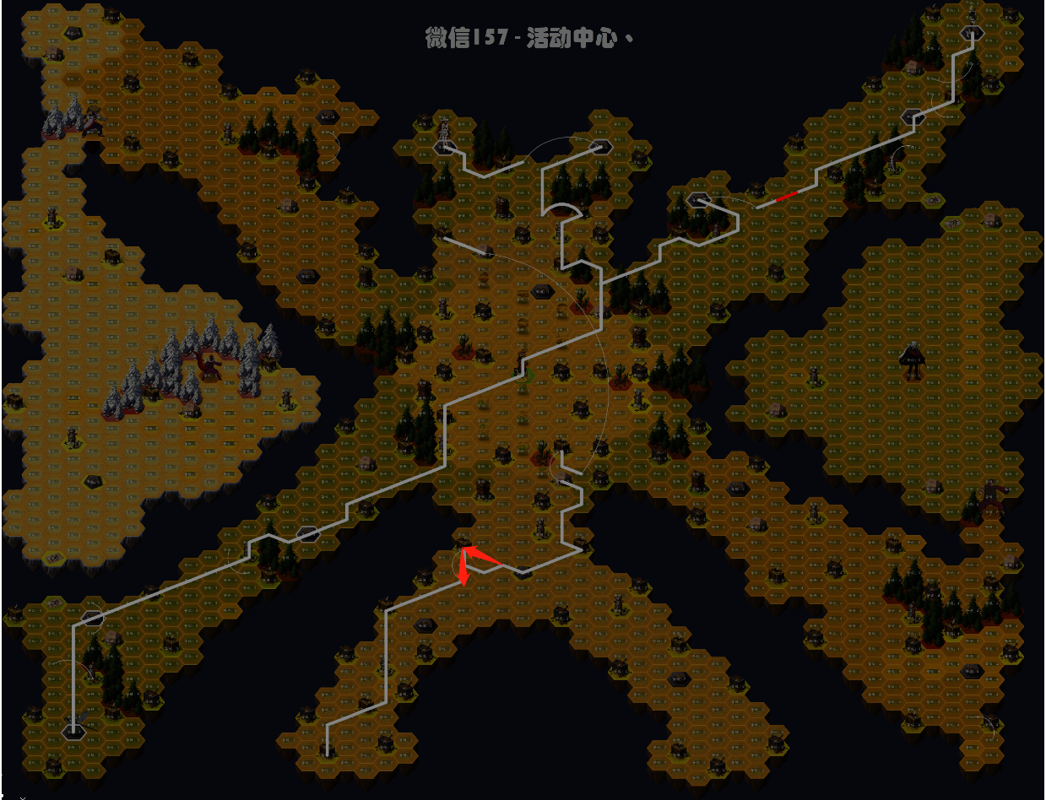
空 | 空 | 空 |  |  |  |  |  | 空 | 空 | 空
空 | 空 | 空 |  |  |  |  |  | 空 | 空 | 空
空 | 空 | 空 |  |  |  |  |  | 空 | 空 | 空
空 | 空 | 空 |  |  |  |  |  | 空 | 空 | 空
空 | 空 | 空 |  |  |  |  |  | 空 | 空 | 空
空 | 空 | 空 |  |  |  |  |  | 空 | 空 | 空
空 | 空 | 空 |  |  |  |  |  | 空 | 空 | 空
空 | 空 | 空 |  |  |  |  |  | 空 | 空 | 空
空 | 空 | 空 |  |  |  |  |  | 空 | 空 | 空
空 | 空 | 空 |  |  |  |  |  | 空 | 空 | 空
空 | 空 | 空 |  |  |  |  |  | 空 | 空 | 空
空 | 空 | 空 |  |  |  |  |  | 空 | 空 | 空
空 | 空 | 空 |  |  |  |  |  | 空 | 空 | 空
空 | 空 | 空 |  |  |  |  |  | 空 | 空 | 空
空 | 空 | 空 |  |  |  |  |  | 空 | 空 | 空
空 | 空 | 空 |  |  |  |  |  | 空 | 空 | 空
空 | 空 | 空 |  |  |  |  |  | 空 | 空 | 空
空 | 空 | 空 |  |  |  |  |  | 空 | 空 | 空
空 | 空 | 空 |  |  |  |  |  | 空 | 空 | 空
空 | 空 | 空 |  |  |  |  |  | 空 | 空 | 空
空 | 空 | 空 |  |  |  |  |  | 空 | 空 | 空
空 | 空 | 空 |  |  |  |  |  | 空 | 空 | 空
空 | 空 | 空 |  |  |  |  |  | 空 | 空 | 空
空 | 空 | 空 |  |  |  |  |  | 空 | 空 | 空
空 | 空 | 空 |  |  |  |  |  | 空 | 空 | 空
空 | 空 | 空 |  |  |  |  |  | 空 | 空 | 空
空 | 空 | 空 |  |  |  |  |  | 空 | 空 | 空
空 | 空 | 空 |  |  |  |  |  | 空 | 空 | 空
空 | 空 | 空 |  |  |  |  |  | 空 | 空 | 空
空 | 空 | 空 |  |  |  |  |  | 空 | 空 | 空
空 | 空 | 空 |  |  |  |  |  | 空 | 空 | 空
空 | 空 | 空 |  |  |  |  |  | 空 | 空 | 空
空 | 空 | 空 |  |  |  |  |  | 空 | 空 | 空
空 | 空 | 空 |  |  |  |  |  | 空 | 空 | 空
空 | 空 | 空 |  |  |  |  |  | 空 | 空 | 空
空 | 空 | 空 |  |  |  |  |  | 空 | 空 | 空
空 | 空 | 空 |  |  |  |  |  | 空 | 空 | 空
空 | 空 | 空 |  |  |  |  |  | 空 | 空 | 空
空 | 空 | 空 |  |  |  |  |  | 空 | 空 | 空
空 | 空 | 空 |  |  |  |  |  | 空 | 空 | 空
空 | 空 | 空 |  |  |  |  |  | 空 | 空 | 空
空 | 空 | 空 |  |  |  |  |  | 空 | 空 | 空
空 | 空 | 空 |  |  |  |  |  | 空 | 空 | 空
空 | 空 | 空 |  |  |  |  |  | 空 | 空 | 空
空 | 空 | 空 |  |  |  |  |  | 空 | 空 | 空
空 | 空 | 空 |  |  |  |  |  | 空 | 空 | 空
空 | 空 | 空 |  |  |  |  |  | 空 | 空 | 空
空 | 空 | 空 |  |  |  |  |  | 空 | 空 | 空
空 | 空 | 空 |  |  |  |  |  | 空 | 空 | 空
空 | 空 | 空 |  |  |  |  |  | 空 | 空 | 空
空 | 空 | 空 |  |  |  |  |  | 空 | 空 | 空
空 | 空 | 空 |  |  |  |  |  | 空 | 空 | 空

10.0.1
八卦路线 |  |  |  |  | 八卦前亏损 |  | 2872.8868418 | 收尾路线 |  |  |  |  |  |  |  | 全局统计
行动 |  |  | 统计 |  |  |  |  | 行动 |  |  | 统计 |  |  |  |  | 总经验 | 65060 |  | 地块 | 粮草 | 经验 | 八卦前亏损 | 总数 | 占领数 | 前期 | 收尾 | 中期
一队 | 二队 | 三队 |  | 一队 | 二队 | 三队 | 总 | 一队 | 二队 | 三队 |  | 一队 | 二队 | 三队 | 总 | 天数 | 91 |  | 1级 | 150 | 35 | 44.222109392 |  | 19 | 11 | 8 | 0
1级 | 3级 | 1级 | 跳步 | 0 | 2 | 0 | 2 | 1级 | 商人 | 1级 | 跳步 | 3 | 5 | 3 | 11 | 周数 | 14 |  | 2级 | 160 | 40 | 39.110982163 |  | 28 | 4 | 24 | 0
1级 | 3级 | 商人 | 消耗粮草 | 3900 | 4790 | 6030 | 14720 | 1级 | 2级 | 1级 | 消耗粮草 | 384 | 3592 | 384 | 4360 | 种植粮草 | 6000 |  | 3级 | 170 | 45 | 34 |  | 246 | 63 | 0 | 183
1级 | 3级 | 1级 | 获得经验 | 1215 | 1475 | 1785 | 4475 | 1级 | 营地+ | 1级 | 获得经验 | 105 | 1380 | 135 | 1620 | 总粮草 | 150800 |  | 4级 | 180 | 50 | 36 | 267 | 268 | 0 | 0 | 268
1级 | 3级 | 1级 | 步数 | 27 | 31 | 39 | 97 | 空 | 2级 | 商人 | 步数 | 3 | 39 | 4 | 46 | 中期跳步 | 0 |  | 5级 | 190 | 55 | 38 | 236 | 235 | 0 | 0 | 235
1级 | 商人 | 1级 | 飞雷神 | 1 | 0 | 0 | 1 | 空 | 2级 | 空 | 飞雷神 | 0 | 1 | 1 | 2 | 剩余粮草 | 0 |  | 6级 | 200 | 60 |  | 194 | 193 | 0 | 0 | 193
营地 | 3级 | 3级 |  |  |  |  |  | 空 | 2级 | 空 | 性价比 | 0.2734375 | 0.38418708241 | 0.3515625 | 0.37155963303 |  |  |  | 塔1 | 150 | 35 | 44.222109392 | 3 | 0 | 0 | 0 | 0
1级 | 塔3 | 3级 |  |  |  |  |  | 空 | 商人 | 空 |  |  |  |  |  |  |  |  | 塔2 | 150 | 40 | 29.110982163 | 7 | 2 | 0 | 2 | 0
3级 | 3级 | 3级 |  |  |  |  |  | 空 | 空 | 空 |  |  |  |  | 19080 |  |  |  | 塔3 | 150 | 45 | 13.999854933 | 6 | 6 | 2 | 0 | 4
3级 | 3级 | 3级 |  |  |  |  |  | 空 | 1级 | 空 |  |  |  |  | 6095 |  |  |  | 塔4 | 150 | 50 |  | 4 | 4 | 0 | 0 | 4
3级 | 3级 | 3级 |  |  |  |  |  | 空 | 商人 | 空 |  |  |  |  |  |  |  |  | 塔5 | 150 | 55 |  | 3 | 3 | 0 | 0 | 3
2级 | 小卦 | 商人 |  |  |  |  |  | 空 | 营地+ | 空 |  |  |  |  |  |  |  |  | 塔6 | 150 | 60 |  | 1 | 1 | 0 | 0 | 1
2级 | 3级 | 3级 |  |  |  |  |  | 空 | 2级 | 空 |  |  |  |  |  |  |  |  | 遗迹 | 150 | 35 | 44.222109392 |  | 0 | 0 | 0 | 0
商人 | 3级 | 营地 |  |  |  |  |  | 空 | 2级 | 空 |  |  |  |  |  |  |  |  | 商人 | 50 | 30 | 10 | 40 | 38 | 6 | 10 | 22
2级 | 3级 | 3级 |  |  |  |  |  | 空 | 塔2 | 空 |  |  |  |  |  |  |  |  | 营地 | -150 | 0 | 10 | 3 | 3 | 3 | 0 | 0
2级 | 3级 | 3级 |  |  |  |  |  | 空 | 2级 | 空 |  |  |  |  |  |  |  |  | 大卦 | 250 | 200 |  | 3 | 3 | 3 | 0 | 0
3级 | 3级 | 3级 |  |  |  |  |  | 空 | 商人 | 空 |  |  |  |  |  |  |  |  | 小卦 | 170 | 45 |  | 5 | 5 | 5 | 0 | 0
3级 | 商人 | 3级 |  |  |  |  |  | 空 | 2级 | 空 |  |  |  |  |  |  |  |  | 小boss | 250 | 200 |  | 0 | 0 | 0 | 0 | 0
3级 | 3级 | 3级 |  |  |  |  |  | 空 | 2级 | 空 |  |  |  |  |  |  |  |  | 大boss | 250 | 1000 |  | 2 | 2 | 0 | 0 | 2
3级 | 3级 | 小卦 |  |  |  |  |  | 空 | 2级 | 空 |  |  |  |  |  |  |  |  | 中boss | 250 | 500 |  | 2 | 2 | 0 | 0 | 2
3级 | 3级 | 3级 |  |  |  |  |  | 空 | 2级 | 空 |  |  |  |  |  |  |  |  | 奈良 | 160 | 40 | 39.110982163 | 0 | 0 | 0 | 0 | 0
小卦 | 3级 | 3级 |  |  |  |  |  | 空 | 2级 | 空 |  |  |  |  |  |  |  |  | 山中 | 160 | 40 | 39.110982163 | 0 | 0 | 0 | 0 | 0
空 | 3级 | 3级 |  |  |  |  |  | 空 | 商人 | 空 |  |  |  |  |  |  |  |  | 秋道 | 150 | 35 | 44.222109392 | 0 | 0 | 0 | 0 | 0
空 | 小卦 | 塔3 |  |  |  |  |  | 空 | 2级 | 空 |  |  |  |  |  |  |  |  | 空 | 0 | 0 | 0 | 0 | 0
空 | 3级 | 3级 |  |  |  |  |  | 空 | 2级 | 空 |  |  |  |  |  |  |  |  | 营地+ | -200 | 0 |  | 12 | 12 | 0 | 2 | 10
3级 | 3级 | 3级 |  |  |  |  |  | 空 | 2级 | 空 |  |  |  |  |  |  |  |  | 历练 | 50 | 520 |  | 3 | 3 | 0 | 0 | 3
商人 | 营地 | 3级 |  |  |  |  |  | 空 | 2级 | 空
3级 | 3级 | 3级 |  |  |  |  |  | 空 | 商人 | 空
3级 | 3级 | 1级 |  |  |  |  |  | 空 | 2级 | 空 |  |  |  |  |  |  |  |  |  |  |  |  |  | 1073
3级 | 3级 | 3级 |  |  |  |  |  | 空 | 2级 | 空 |  |  |  |  |  | 使用说明 | 1 | 绿色格子需要手动填写
大卦 | 3级 | 3级 |  |  |  |  |  | 空 | 2级 | 空 |  |  |  |  |  |  | 2 | 在R列填写赛季基本信息
空 | 大卦 | 小卦 |  |  |  |  |  | 空 | 塔2 | 空 |  |  |  |  |  |  | 3 | 统计重要地块个数，填入X列
空 | 空 | 3级 |  |  |  |  |  | 空 | 2级 | 空 |  |  |  |  |  |  | 4 | 规划八卦以及收尾路线，填入ABC，FGH列，填写跳步和传送次数
空 | 空 | 3级 |  |  |  |  |  | 空 | 2级 | 空 |  |  |  |  |  |  |  | note：八卦路线为拿满八卦之前的路线，收尾路线原则上不包括任何三级地
空 | 空 | 3级 |  |  |  |  |  | 空 | 商人 | 空 |  |  |  |  |  |  | 5 | 统计确定需要占领的各种地块个数，填入Y列
空 | 空 | 3级 |  |  |  |  |  | 空 | 2级 | 空 |  |  |  |  |  |  | 6 | 根据剩余粮草，调整占领的三级地个数，直至粮草小于136
空 | 空 | 3级 |  |  |  |  |  | 空 | 2级 | 空 |  |  |  |  |  |  | 7 | 对路线进行最终微调
空 | 空 | 3级 |  |  |  |  |  | 空 | 2级 | 空
空 | 空 | 3级 |  |  |  |  |  | 空 | 商人 | 空
空 | 空 | 大卦 |  |  |  |  |  | 空 | 空 | 空
空 | 空 | 空 |  |  |  |  |  | 空 | 1级 | 空
空 | 空 | 空 |  |  |  |  |  | 空 | 商人 | 空
空 | 空 | 空 |  |  |  |  |  | 空 | 空 | 空
空 | 空 | 空 |  |  |  |  |  | 空 | 空 | 空
空 | 空 | 空 |  |  |  |  |  | 空 | 空 | 空
空 | 空 | 空 |  |  |  |  |  | 空 | 空 | 空
空 | 空 | 空 |  |  |  |  |  | 空 | 空 | 空
空 | 空 | 空 |  |  |  |  |  | 空 | 空 | 空
空 | 空 | 空 |  |  |  |  |  | 空 | 空 | 空
空 | 空 | 空 |  |  |  |  |  | 空 | 空 | 空
空 | 空 | 空 |  |  |  |  |  | 空 | 空 | 空
空 | 空 | 空 |  |  |  |  |  | 空 | 空 | 空
空 | 空 | 空 |  |  |  |  |  | 空 | 空 | 空
空 | 空 | 空 |  |  |  |  |  | 空 | 空 | 空
空 | 空 | 空 |  |  |  |  |  | 空 | 空 | 空
空 | 空 | 空 |  |  |  |  |  | 空 | 空 | 空
空 | 空 | 空 |  |  |  |  |  | 空 | 空 | 空
空 | 空 | 空 |  |  |  |  |  | 空 | 空 | 空
空 | 空 | 空 |  |  |  |  |  | 空 | 空 | 空
空 | 空 | 空 |  |  |  |  |  | 空 | 空 | 空
空 | 空 | 空 |  |  |  |  |  | 空 | 空 | 空
空 | 空 | 空 |  |  |  |  |  | 空 | 空 | 空
空 | 空 | 空 |  |  |  |  |  | 空 | 空 | 空
空 | 空 | 空 |  |  |  |  |  | 空 | 空 | 空
空 | 空 | 空 |  |  |  |  |  | 空 | 空 | 空
空 | 空 | 空 |  |  |  |  |  | 空 | 空 | 空
空 | 空 | 空 |  |  |  |  |  | 空 | 空 | 空
空 | 空 | 空 |  |  |  |  |  | 空 | 空 | 空
空 | 空 | 空 |  |  |  |  |  | 空 | 空 | 空
空 | 空 | 空 |  |  |  |  |  | 空 | 空 | 空
空 | 空 | 空 |  |  |  |  |  | 空 | 空 | 空
空 | 空 | 空 |  |  |  |  |  | 空 | 空 | 空
空 | 空 | 空 |  |  |  |  |  | 空 | 空 | 空
空 | 空 | 空 |  |  |  |  |  | 空 | 空 | 空
空 | 空 | 空 |  |  |  |  |  | 空 | 空 | 空
空 | 空 | 空 |  |  |  |  |  | 空 | 空 | 空
空 | 空 | 空 |  |  |  |  |  | 空 | 空 | 空
空 | 空 | 空 |  |  |  |  |  | 空 | 空 | 空
空 | 空 | 空 |  |  |  |  |  | 空 | 空 | 空
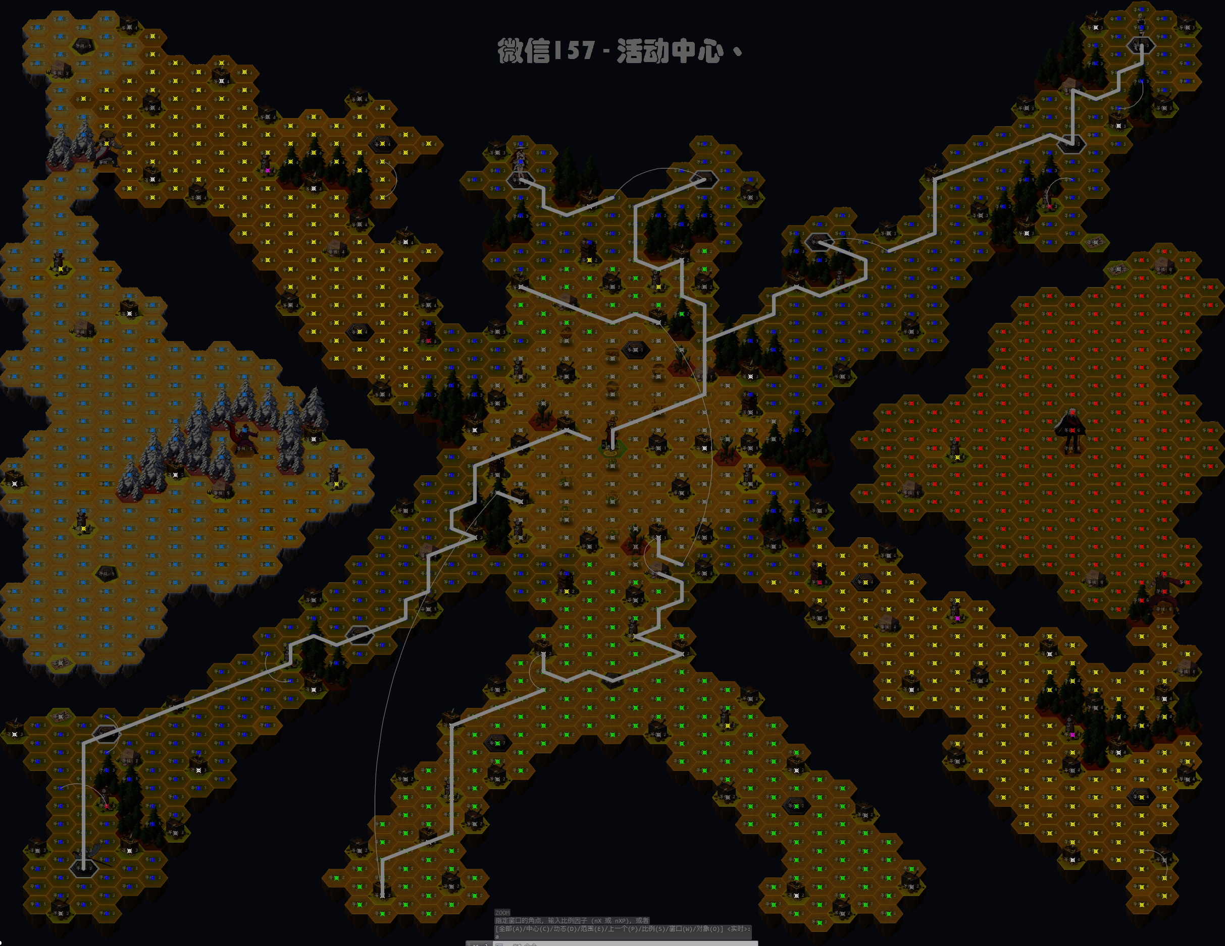
空 | 空 | 空 |  |  |  |  |  | 空 | 空 | 空
空 | 空 | 空 |  |  |  |  |  | 空 | 空 | 空
空 | 空 | 空 |  |  |  |  |  | 空 | 空 | 空
空 | 空 | 空 |  |  |  |  |  | 空 | 空 | 空
空 | 空 | 空 |  |  |  |  |  | 空 | 空 | 空
空 | 空 | 空 |  |  |  |  |  | 空 | 空 | 空
空 | 空 | 空 |  |  |  |  |  | 空 | 空 | 空
空 | 空 | 空 |  |  |  |  |  | 空 | 空 | 空
空 | 空 | 空 |  |  |  |  |  | 空 | 空 | 空
空 | 空 | 空 |  |  |  |  |  | 空 | 空 | 空
空 | 空 | 空 |  |  |  |  |  | 空 | 空 | 空
空 | 空 | 空 |  |  |  |  |  | 空 | 空 | 空
空 | 空 | 空 |  |  |  |  |  | 空 | 空 | 空
空 | 空 | 空 |  |  |  |  |  | 空 | 空 | 空
空 | 空 | 空 |  |  |  |  |  | 空 | 空 | 空
空 | 空 | 空 |  |  |  |  |  | 空 | 空 | 空
空 | 空 | 空 |  |  |  |  |  | 空 | 空 | 空
空 | 空 | 空 |  |  |  |  |  | 空 | 空 | 空
空 | 空 | 空 |  |  |  |  |  | 空 | 空 | 空

